Analisis de Ingresos
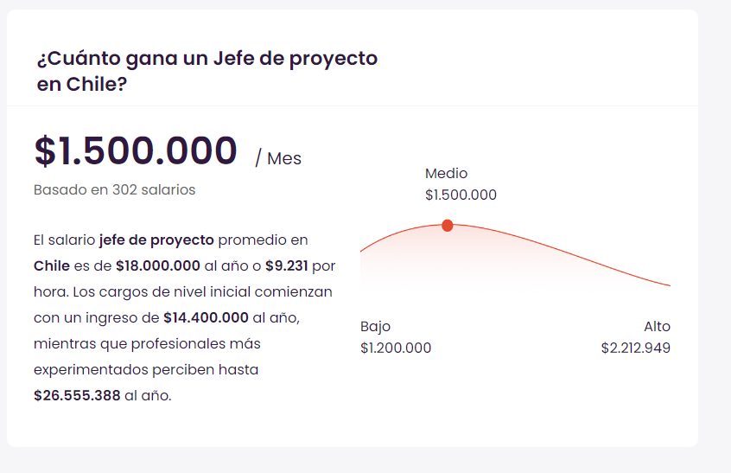
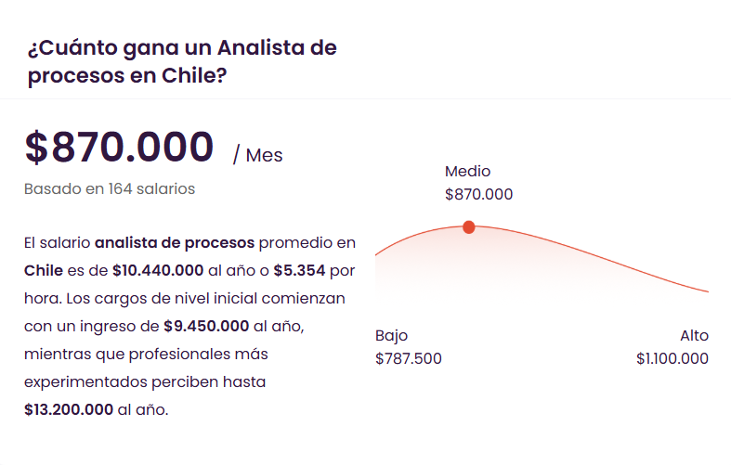
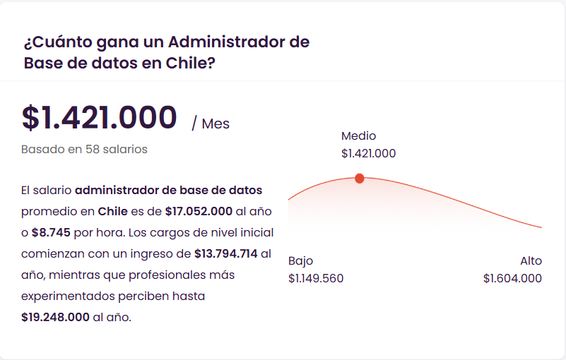
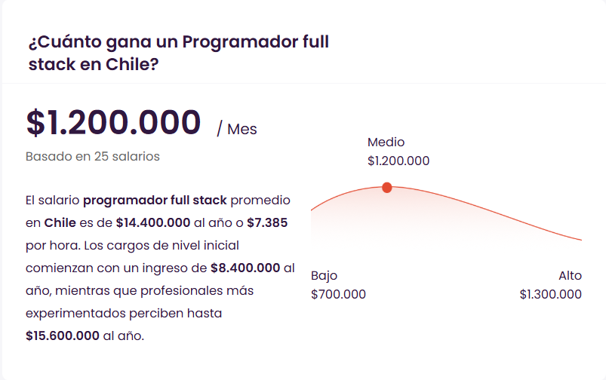
1 |  | EXPERIENCIA
Sigla | Rol | .- 2 años | .+ 2 años | Sueldo Liquido | Sueldo Costo Empresa | HH
JP | Jefe de proyecto | X |  | $1,800,000 | $2,142,000 | $13,388 | https://cl.talent.com/salary?job=Jefe+de+proyecto
AP | ANALISTA DE PROCESOS | X |  | $800,000 | $952,000 | $5,950 | https://cl.talent.com/salary?job=analista+de+procesos
ASW | ARQUITECTO DE SOFTWARE | X |  | $1,500,000 | $1,785,000 | $11,156
DBA | ADMINISTRADOR DE BBDD | X |  | $1,350,000 | $1,606,500 | $10,041
PFS 1 | PROGRAMADOR FULL STACK | X |  | $1,000,000 | $1,190,000 | $7,438
PFS 2 | PROGRAMADOR FULL STACK | X |  | $1,300,000 | $1,547,000 | $9,669 | https://cl.talent.com/salary?job=programador+full+stack

Sueldos referenciales de mercado (talent.com), usados solo para valorizar las horas de la hoja EDT v.
Somos dos personas: Vicente Rivera cubre JP, ASW, DBA y PFS 1; Ignacio Fuenzalida cubre AP y PFS 2.

